目次
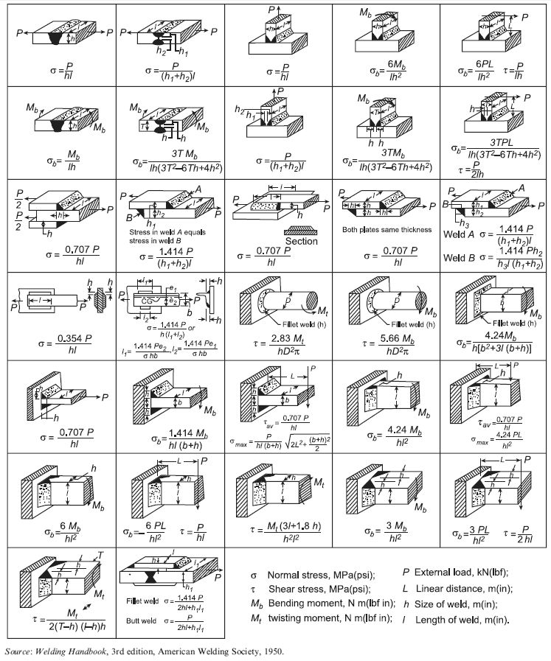
F01
F02
F03
F04
F05
溶接強度計算式一覧（目次）
各シートは「図＋計算式＋入力欄＋計算結果」で構成しています。 青字セルに値を入力すると、 黒字セルで計算結果が更新されます。 単位系は任意ですが、同一シート内で一貫させてください。 ※画像から手作業で転記しているため、設計に使う前に原典との照合を推奨します。

No. | シート | 計算式 | 備考
1 | F01 | σ = P / (h·l)
2 | F02 | σ = P / ((h1 + h2)·l)
3 | F03 | σ = P / (h·l)
F06
F07
F08
F09
F10
4 | F04 | σb = 6·Mb / (l·h^2)
5 | F05 | σb = 6·P·L / (l·h^2) / τ = P / (l·h)
6 | F06 | σb = Mb / (l·h)
7 | F07 | σb = 3·T·Mb / [l·h·(3·T^2 − 6·T·h + 4·h^2)]
8 | F08 | σ = P / ((h1 + h2)·l)
9 | F09 | σb = 3·T·Mb / [l·h·(3·T^2 − 6·T·h + 4·h^2)]
F11
F12
F13
F14
F15
10 | F10 | σb = 3·T·P·L / [l·h·(3·T^2 − 6·T·h + 4·h^2)] / τ = P / (2·l·h)
11 | F11 | σ = 0.707·P / (h·l)
12 | F12 | Stress in weld A equals stress in weld B / σ = 1.414·P / ((h1 + h2)·l)
13 | F13 | σ = 0.707·P / (h·l)
14 | F14 | Both plates same thickness / σ = 0.707·P / (h·l)
15 | F15 | Weld A: σ = 1.414·P / ((h1 + h2)·l) / Weld B: σ = 1.414·P·h2 / (h3·l·(h1 + h2))
16 | F16 | σ = 0.354·P / (h·l)
F16
F17
F18
F19
F20
17 | F17 | σ = 1.414·P / [h·(l1 + l2)] / l1 = 1.414·P·e2 / (σ·h·b) / l2 = 1.414·P·e1 / (σ·h·b)
18 | F18 | τ = 2.83·Mt / (h·D^2·π)
19 | F19 | τ = 5.66·Mb / (h·D^2·π)
20 | F20 | σb = 4.24·Mb / [h·(b^2 + 3·l·(b + h))]
21 | F21 | σ = 0.707·P / (h·l)
22 | F22 | σb = 1.414·Mb / [h·l·(b + h)]
F21
F22
F23
F24
F25
23 | F23 | τav = 0.707·P / (h·l) / σmax = P / [h·l·(b + h)] · √(2·L^2 + (b + h)^2 / 2)
24 | F24 | σb = 4.24·Mb / (h·l^2)
25 | F25 | τav = 0.707·P / (h·l) / σmax = 4.24·P·L / (h·l^2)
26 | F26 | σb = 6·Mb / (h·l^2)
27 | F27 | σb = 6·P·L / (h·l^2) / τ = P / (h·l)
28 | F28 | τ = Mt·(3·l + 1.8·h) / (h^2·l^2)
29 | F29 | σb = 3·Mb / (h·l^2)
F26
F27
F28
F29
F30
30 | F30 | σb = 3·P·L / (h·l^2) / τ = P / (2·h·l)
31 | F31 | τ = Mt / [2·(T − h)·(l − h)·h]
32 | F32 | Fillet weld: σ = 1.414·P / (2·h·l + h1·l1) / Butt weld: σ = P / (2·h·l + h1·l1)

F31
F32
主な記号
σ | 垂直応力
τ | せん断応力
σb | 曲げ応力
P | 外力
Mb | 曲げモーメント
Mt | ねじりモーメント
L | 距離
h | 溶接サイズ
l | 溶接長さ

F01
ケース01 | σ = P / (h·l) |  |  | 目次へ戻る
σ = P / (h·l)

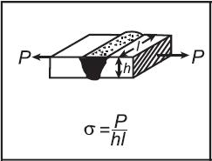
 | 入力値（青字セルを変更）
 | 記号 | 値 | 説明 | 単位
 | P | 1000 | 外力 | 任意
 | h | 10 | 溶接サイズ | 任意
 | l | 50 | 溶接長さ | 任意

 | 計算結果（黒字セル）
 | 出力名 | 値 | Excel式 | 備考
 | σ | 2.000 | '= P/(h*l) | 計算結果

図（元画像から切り出し）

出典: Welding Handbook, 3rd edition, American Welding Society, 1950 注記: 入力値はサンプル値です。青字セルの値を変更してご利用ください。

F02
ケース02 | σ = P / ((h1 + h2)·l) |  |  | 目次へ戻る
σ = P / ((h1 + h2)·l)

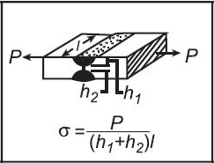
 | 入力値（青字セルを変更）
 | 記号 | 値 | 説明 | 単位
 | P | 1000 | 外力 | 任意
 | h1 | 8 | 寸法 h1 | 任意
 | h2 | 6 | 寸法 h2 | 任意
 | l | 50 | 溶接長さ | 任意

 | 計算結果（黒字セル）
 | 出力名 | 値 | Excel式 | 備考
 | σ | 1.429 | '= P/((h1+h2)*l) | 計算結果

図（元画像から切り出し）

出典: Welding Handbook, 3rd edition, American Welding Society, 1950 注記: 入力値はサンプル値です。青字セルの値を変更してご利用ください。

F03
ケース03 | σ = P / (h·l) |  |  | 目次へ戻る
σ = P / (h·l)

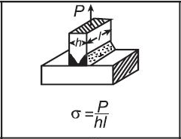
 | 入力値（青字セルを変更）
 | 記号 | 値 | 説明 | 単位
 | P | 1000 | 外力 | 任意
 | h | 10 | 溶接サイズ | 任意
 | l | 50 | 溶接長さ | 任意

 | 計算結果（黒字セル）
 | 出力名 | 値 | Excel式 | 備考
 | σ | 2.000 | '= P/(h*l) | 計算結果

図（元画像から切り出し）

出典: Welding Handbook, 3rd edition, American Welding Society, 1950 注記: 入力値はサンプル値です。青字セルの値を変更してご利用ください。

F04
ケース04 | σb = 6·Mb / (l·h^2) |  |  | 目次へ戻る
σb = 6·Mb / (l·h^2)

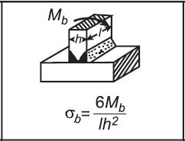
 | 入力値（青字セルを変更）
 | 記号 | 値 | 説明 | 単位
 | Mb | 5000 | 曲げモーメント | 任意
 | h | 10 | 溶接サイズ | 任意
 | l | 50 | 溶接長さ | 任意

 | 計算結果（黒字セル）
 | 出力名 | 値 | Excel式 | 備考
 | σb | 6.000 | '=6*Mb/(l*h^2) | 計算結果

図（元画像から切り出し）

出典: Welding Handbook, 3rd edition, American Welding Society, 1950 注記: 入力値はサンプル値です。青字セルの値を変更してご利用ください。

F05
ケース05 | σb = 6·P·L / (l·h^2) |  |  | 目次へ戻る
σb = 6·P·L / (l·h^2) τ = P / (l·h)

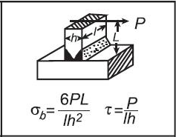
 | 入力値（青字セルを変更）
 | 記号 | 値 | 説明 | 単位
 | P | 1000 | 外力 | 任意
 | L | 20 | 距離 | 任意
 | h | 10 | 溶接サイズ | 任意
 | l | 50 | 溶接長さ | 任意

 | 計算結果（黒字セル）
 | 出力名 | 値 | Excel式 | 備考
 | σb | 24.000 | '=6*P*L/(l*h^2) | 計算結果
 | τ | 2.000 | '=P/(l*h) | 計算結果

図（元画像から切り出し）

出典: Welding Handbook, 3rd edition, American Welding Society, 1950 注記: 入力値はサンプル値です。青字セルの値を変更してご利用ください。

F06
ケース06 | σb = Mb / (l·h) |  |  | 目次へ戻る
σb = Mb / (l·h)

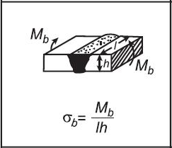
 | 入力値（青字セルを変更）
 | 記号 | 値 | 説明 | 単位
 | Mb | 5000 | 曲げモーメント | 任意
 | h | 10 | 溶接サイズ | 任意
 | l | 50 | 溶接長さ | 任意

 | 計算結果（黒字セル）
 | 出力名 | 値 | Excel式 | 備考
 | σb | 10.000 | '=Mb/(l*h) | 計算結果

図（元画像から切り出し）

出典: Welding Handbook, 3rd edition, American Welding Society, 1950 注記: 入力値はサンプル値です。青字セルの値を変更してご利用ください。

F07
ケース07 | σb = 3·T·Mb / [l·h·(3·T^2 − 6·T·h + 4·h^2)] |  |  | 目次へ戻る
σb = 3·T·Mb / [l·h·(3·T^2 − 6·T·h + 4·h^2)]

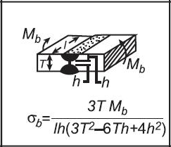
 | 入力値（青字セルを変更）
 | 記号 | 値 | 説明 | 単位
 | Mb | 5000 | 曲げモーメント | 任意
 | T | 30 | 全体寸法 T | 任意
 | h | 10 | 溶接サイズ | 任意
 | l | 50 | 溶接長さ | 任意

 | 計算結果（黒字セル）
 | 出力名 | 値 | Excel式 | 備考
 | σb | 0.692 | '=3*T*Mb/(l*h*(3*T^2-6*T*h+4*h^2)) | 計算結果

図（元画像から切り出し）

出典: Welding Handbook, 3rd edition, American Welding Society, 1950 注記: 入力値はサンプル値です。青字セルの値を変更してご利用ください。

F08
ケース08 | σ = P / ((h1 + h2)·l) |  |  | 目次へ戻る
σ = P / ((h1 + h2)·l)

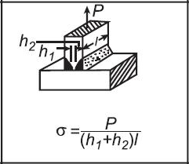
 | 入力値（青字セルを変更）
 | 記号 | 値 | 説明 | 単位
 | P | 1000 | 外力 | 任意
 | h1 | 8 | 寸法 h1 | 任意
 | h2 | 6 | 寸法 h2 | 任意
 | l | 50 | 溶接長さ | 任意

 | 計算結果（黒字セル）
 | 出力名 | 値 | Excel式 | 備考
 | σ | 1.429 | '= P/((h1+h2)*l) | 計算結果

図（元画像から切り出し）

出典: Welding Handbook, 3rd edition, American Welding Society, 1950 注記: 入力値はサンプル値です。青字セルの値を変更してご利用ください。

F09
ケース09 | σb = 3·T·Mb / [l·h·(3·T^2 − 6·T·h + 4·h^2)] |  |  | 目次へ戻る
σb = 3·T·Mb / [l·h·(3·T^2 − 6·T·h + 4·h^2)]

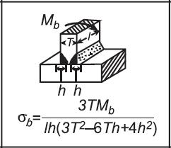
 | 入力値（青字セルを変更）
 | 記号 | 値 | 説明 | 単位
 | Mb | 5000 | 曲げモーメント | 任意
 | T | 30 | 全体寸法 T | 任意
 | h | 10 | 溶接サイズ | 任意
 | l | 50 | 溶接長さ | 任意

 | 計算結果（黒字セル）
 | 出力名 | 値 | Excel式 | 備考
 | σb | 0.692 | '=3*T*Mb/(l*h*(3*T^2-6*T*h+4*h^2)) | 計算結果

図（元画像から切り出し）

出典: Welding Handbook, 3rd edition, American Welding Society, 1950 注記: 入力値はサンプル値です。青字セルの値を変更してご利用ください。

F10
ケース10 | σb = 3·T·P·L / [l·h·(3·T^2 − 6·T·h + 4·h^2)] |  |  | 目次へ戻る
σb = 3·T·P·L / [l·h·(3·T^2 − 6·T·h + 4·h^2)] τ = P / (2·l·h)

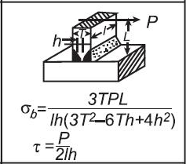
 | 入力値（青字セルを変更）
 | 記号 | 値 | 説明 | 単位
 | P | 1000 | 外力 | 任意
 | L | 20 | 距離 | 任意
 | T | 30 | 全体寸法 T | 任意
 | h | 10 | 溶接サイズ | 任意
 | l | 50 | 溶接長さ | 任意

 | 計算結果（黒字セル）
 | 出力名 | 値 | Excel式 | 備考
 | σb | 2.769 | '=3*T*P*L/(l*h*(3*T^2-6*T*h+4*h^2)) | 計算結果
 | τ | 1.000 | '=P/(2*l*h) | 計算結果

図（元画像から切り出し）

出典: Welding Handbook, 3rd edition, American Welding Society, 1950 注記: 入力値はサンプル値です。青字セルの値を変更してご利用ください。

F11
ケース11 | σ = 0.707·P / (h·l) |  |  | 目次へ戻る
σ = 0.707·P / (h·l)

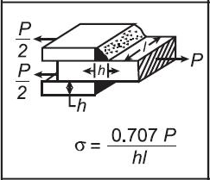
 | 入力値（青字セルを変更）
 | 記号 | 値 | 説明 | 単位
 | P | 1000 | 外力 | 任意
 | h | 10 | 溶接サイズ | 任意
 | l | 50 | 溶接長さ | 任意

 | 計算結果（黒字セル）
 | 出力名 | 値 | Excel式 | 備考
 | σ | 1.414 | '=0.707*P/(h*l) | 計算結果

図（元画像から切り出し）

出典: Welding Handbook, 3rd edition, American Welding Society, 1950 注記: 入力値はサンプル値です。青字セルの値を変更してご利用ください。

F12
ケース12 | Stress in weld A equals stress in weld B |  |  | 目次へ戻る
Stress in weld A equals stress in weld B σ = 1.414·P / ((h1 + h2)·l)

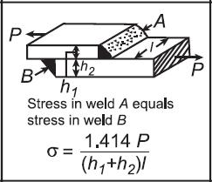
 | 入力値（青字セルを変更）
 | 記号 | 値 | 説明 | 単位
 | P | 1000 | 外力 | 任意
 | h1 | 8 | 寸法 h1 | 任意
 | h2 | 6 | 寸法 h2 | 任意
 | l | 50 | 溶接長さ | 任意

 | 計算結果（黒字セル）
 | 出力名 | 値 | Excel式 | 備考
 | σ | 2.020 | '=1.414*P/((h1+h2)*l) | 計算結果

図（元画像から切り出し）

出典: Welding Handbook, 3rd edition, American Welding Society, 1950 注記: 入力値はサンプル値です。青字セルの値を変更してご利用ください。

F13
ケース13 | σ = 0.707·P / (h·l) |  |  | 目次へ戻る
σ = 0.707·P / (h·l)

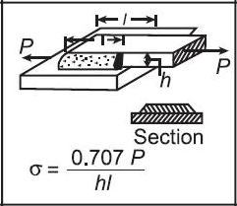
 | 入力値（青字セルを変更）
 | 記号 | 値 | 説明 | 単位
 | P | 1000 | 外力 | 任意
 | h | 10 | 溶接サイズ | 任意
 | l | 50 | 溶接長さ | 任意

 | 計算結果（黒字セル）
 | 出力名 | 値 | Excel式 | 備考
 | σ | 1.414 | '=0.707*P/(h*l) | 計算結果

図（元画像から切り出し）

出典: Welding Handbook, 3rd edition, American Welding Society, 1950 注記: 入力値はサンプル値です。青字セルの値を変更してご利用ください。

F14
ケース14 | Both plates same thickness |  |  | 目次へ戻る
Both plates same thickness σ = 0.707·P / (h·l)

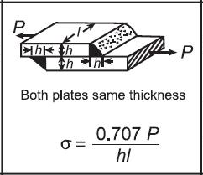
 | 入力値（青字セルを変更）
 | 記号 | 値 | 説明 | 単位
 | P | 1000 | 外力 | 任意
 | h | 10 | 溶接サイズ | 任意
 | l | 50 | 溶接長さ | 任意

 | 計算結果（黒字セル）
 | 出力名 | 値 | Excel式 | 備考
 | σ | 1.414 | '=0.707*P/(h*l) | 計算結果

図（元画像から切り出し）

出典: Welding Handbook, 3rd edition, American Welding Society, 1950 注記: 入力値はサンプル値です。青字セルの値を変更してご利用ください。

F15
ケース15 | Weld A: σ = 1.414·P / ((h1 + h2)·l) |  |  | 目次へ戻る
Weld A: σ = 1.414·P / ((h1 + h2)·l) Weld B: σ = 1.414·P·h2 / (h3·l·(h1 + h2))

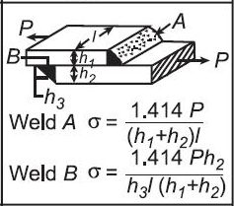
 | 入力値（青字セルを変更）
 | 記号 | 値 | 説明 | 単位
 | P | 1000 | 外力 | 任意
 | h1 | 8 | 寸法 h1 | 任意
 | h2 | 6 | 寸法 h2 | 任意
 | h3 | 4 | 寸法 h3 | 任意
 | l | 50 | 溶接長さ | 任意

 | 計算結果（黒字セル）
 | 出力名 | 値 | Excel式 | 備考
 | Weld A σ | 2.020 | '=1.414*P/((h1+h2)*l) | 計算結果
 | Weld B σ | 3.030 | '=1.414*P*h2/(h3*l*(h1+h2)) | 計算結果

図（元画像から切り出し）

出典: Welding Handbook, 3rd edition, American Welding Society, 1950 注記: 入力値はサンプル値です。青字セルの値を変更してご利用ください。

F16
ケース16 | σ = 0.354·P / (h·l) |  |  | 目次へ戻る
σ = 0.354·P / (h·l)

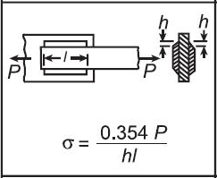
 | 入力値（青字セルを変更）
 | 記号 | 値 | 説明 | 単位
 | P | 1000 | 外力 | 任意
 | h | 10 | 溶接サイズ | 任意
 | l | 50 | 溶接長さ | 任意

 | 計算結果（黒字セル）
 | 出力名 | 値 | Excel式 | 備考
 | σ | 0.708 | '=0.354*P/(h*l) | 計算結果

図（元画像から切り出し）

出典: Welding Handbook, 3rd edition, American Welding Society, 1950 注記: 入力値はサンプル値です。青字セルの値を変更してご利用ください。

F17
ケース17 | σ = 1.414·P / [h·(l1 + l2)] |  |  | 目次へ戻る
σ = 1.414·P / [h·(l1 + l2)] l1 = 1.414·P·e2 / (σ·h·b) l2 = 1.414·P·e1 / (σ·h·b)

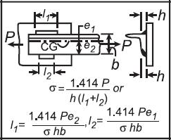
 | 入力値（青字セルを変更）
 | 記号 | 値 | 説明 | 単位
 | P | 1000 | 外力 | 任意
 | h | 10 | 溶接サイズ | 任意
 | b | 20 | 寸法 b | 任意
 | l1 | 20 | 長さ l1 | 任意
 | l2 | 15 | 長さ l2 | 任意
 | e1 | 10 | 偏心量 e1 | 任意
 | e2 | 8 | 偏心量 e2 | 任意
 | σ_allow | 100 | 許容応力 σ（入力用） | 任意

 | 計算結果（黒字セル）
 | 出力名 | 値 | Excel式 | 備考
 | σ (l1,l2既知) | 4.040 | '=1.414*P/(h*(l1+l2)) | 計算結果
 | 必要 l1 (=σ入力) | 0.566 | '=1.414*P*e2/(sigma_allow*h*b) | 計算結果
 | 必要 l2 (=σ入力) | 0.707 | '=1.414*P*e1/(sigma_allow*h*b) | 計算結果

図（元画像から切り出し）

出典: Welding Handbook, 3rd edition, American Welding Society, 1950 注記: 入力値はサンプル値です。青字セルの値を変更してご利用ください。

この図は相互設計式のため、上段で σ、下段で必要 l1 / l2 を別々に計算できるようにしています。

F18
ケース18 | τ = 2.83·Mt / (h·D^2·π) |  |  | 目次へ戻る
τ = 2.83·Mt / (h·D^2·π)

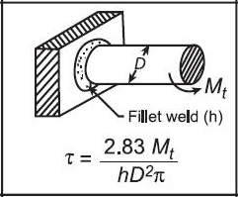
 | 入力値（青字セルを変更）
 | 記号 | 値 | 説明 | 単位
 | Mt | 1871 | ねじりモーメント | 任意
 | h | 8 | 溶接サイズ | 任意
 | D | 35 | 直径 D | 任意

 | 計算結果（黒字セル）
 | 出力名 | 値 | Excel式 | 備考
 | τ | 0.172 | '=2.83*Mt/(h*D^2*PI()) | 計算結果

図（元画像から切り出し）

出典: Welding Handbook, 3rd edition, American Welding Society, 1950 注記: 入力値はサンプル値です。青字セルの値を変更してご利用ください。

F19
ケース19 | τ = 5.66·Mb / (h·D^2·π) |  |  | 目次へ戻る
τ = 5.66·Mb / (h·D^2·π)

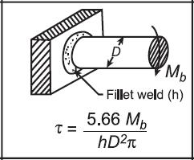
 | 入力値（青字セルを変更）
 | 記号 | 値 | 説明 | 単位
 | Mb | 5000 | 曲げモーメント | 任意
 | h | 10 | 溶接サイズ | 任意
 | D | 40 | 直径 D | 任意

 | 計算結果（黒字セル）
 | 出力名 | 値 | Excel式 | 備考
 | τ | 0.563 | '=5.66*Mb/(h*D^2*PI()) | 計算結果

図（元画像から切り出し）

出典: Welding Handbook, 3rd edition, American Welding Society, 1950 注記: 入力値はサンプル値です。青字セルの値を変更してご利用ください。

F20
ケース20 | σb = 4.24·Mb / [h·(b^2 + 3·l·(b + h))] |  |  | 目次へ戻る
σb = 4.24·Mb / [h·(b^2 + 3·l·(b + h))]

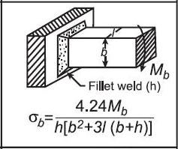
 | 入力値（青字セルを変更）
 | 記号 | 値 | 説明 | 単位
 | Mb | 5000 | 曲げモーメント | 任意
 | h | 10 | 溶接サイズ | 任意
 | b | 20 | 寸法 b | 任意
 | l | 50 | 溶接長さ | 任意

 | 計算結果（黒字セル）
 | 出力名 | 値 | Excel式 | 備考
 | σb | 0.433 | '=4.24*Mb/(h*(b^2+3*l*(b+h))) | 計算結果

図（元画像から切り出し）

出典: Welding Handbook, 3rd edition, American Welding Society, 1950 注記: 入力値はサンプル値です。青字セルの値を変更してご利用ください。

F21
ケース21 | σ = 0.707·P / (h·l) |  |  | 目次へ戻る
σ = 0.707·P / (h·l)

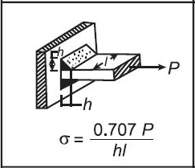
 | 入力値（青字セルを変更）
 | 記号 | 値 | 説明 | 単位
 | P | 1000 | 外力 | 任意
 | h | 10 | 溶接サイズ | 任意
 | l | 50 | 溶接長さ | 任意

 | 計算結果（黒字セル）
 | 出力名 | 値 | Excel式 | 備考
 | σ | 1.414 | '=0.707*P/(h*l) | 計算結果

図（元画像から切り出し）

出典: Welding Handbook, 3rd edition, American Welding Society, 1950 注記: 入力値はサンプル値です。青字セルの値を変更してご利用ください。

F22
ケース22 | σb = 1.414·Mb / [h·l·(b + h)] |  |  | 目次へ戻る
σb = 1.414·Mb / [h·l·(b + h)]

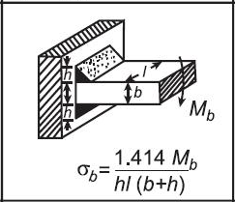
 | 入力値（青字セルを変更）
 | 記号 | 値 | 説明 | 単位
 | Mb | 5000 | 曲げモーメント | 任意
 | h | 10 | 溶接サイズ | 任意
 | l | 50 | 溶接長さ | 任意
 | b | 20 | 寸法 b | 任意

 | 計算結果（黒字セル）
 | 出力名 | 値 | Excel式 | 備考
 | σb | 0.471 | '=1.414*Mb/(h*l*(b+h)) | 計算結果

図（元画像から切り出し）

出典: Welding Handbook, 3rd edition, American Welding Society, 1950 注記: 入力値はサンプル値です。青字セルの値を変更してご利用ください。

F23
ケース23 | τav = 0.707·P / (h·l) |  |  | 目次へ戻る
τav = 0.707·P / (h·l) σmax = P / [h·l·(b + h)] · √(2·L^2 + (b + h)^2 / 2)

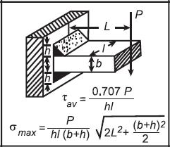
 | 入力値（青字セルを変更）
 | 記号 | 値 | 説明 | 単位
 | P | 1000 | 外力 | 任意
 | h | 10 | 溶接サイズ | 任意
 | l | 50 | 溶接長さ | 任意
 | b | 20 | 寸法 b | 任意
 | L | 20 | 距離 | 任意

 | 計算結果（黒字セル）
 | 出力名 | 値 | Excel式 | 備考
 | τav | 1.414 | '=0.707*P/(h*l) | 計算結果
 | σmax | 2.357 | '=P/(h*l*(b+h))*SQRT(2*L^2+((b+h)^2)/2) | 計算結果

図（元画像から切り出し）

出典: Welding Handbook, 3rd edition, American Welding Society, 1950 注記: 入力値はサンプル値です。青字セルの値を変更してご利用ください。

F24
ケース24 | σb = 4.24·Mb / (h·l^2) |  |  | 目次へ戻る
σb = 4.24·Mb / (h·l^2)

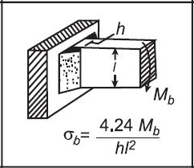
 | 入力値（青字セルを変更）
 | 記号 | 値 | 説明 | 単位
 | Mb | 5000 | 曲げモーメント | 任意
 | h | 10 | 溶接サイズ | 任意
 | l | 50 | 溶接長さ | 任意

 | 計算結果（黒字セル）
 | 出力名 | 値 | Excel式 | 備考
 | σb | 0.848 | '=4.24*Mb/(h*l^2) | 計算結果

図（元画像から切り出し）

出典: Welding Handbook, 3rd edition, American Welding Society, 1950 注記: 入力値はサンプル値です。青字セルの値を変更してご利用ください。

F25
ケース25 | τav = 0.707·P / (h·l) |  |  | 目次へ戻る
τav = 0.707·P / (h·l) σmax = 4.24·P·L / (h·l^2)

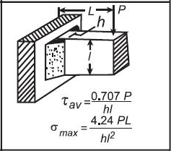
 | 入力値（青字セルを変更）
 | 記号 | 値 | 説明 | 単位
 | P | 1000 | 外力 | 任意
 | h | 10 | 溶接サイズ | 任意
 | l | 50 | 溶接長さ | 任意
 | L | 20 | 距離 | 任意

 | 計算結果（黒字セル）
 | 出力名 | 値 | Excel式 | 備考
 | τav | 1.414 | '=0.707*P/(h*l) | 計算結果
 | σmax | 3.392 | '=4.24*P*L/(h*l^2) | 計算結果

図（元画像から切り出し）

出典: Welding Handbook, 3rd edition, American Welding Society, 1950 注記: 入力値はサンプル値です。青字セルの値を変更してご利用ください。

F26
ケース26 | σb = 6·Mb / (h·l^2) |  |  | 目次へ戻る
σb = 6·Mb / (h·l^2)

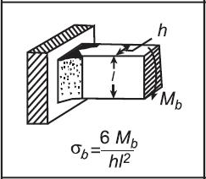
 | 入力値（青字セルを変更）
 | 記号 | 値 | 説明 | 単位
 | Mb | 5000 | 曲げモーメント | 任意
 | h | 10 | 溶接サイズ | 任意
 | l | 50 | 溶接長さ | 任意

 | 計算結果（黒字セル）
 | 出力名 | 値 | Excel式 | 備考
 | σb | 1.200 | '=6*Mb/(h*l^2) | 計算結果

図（元画像から切り出し）

出典: Welding Handbook, 3rd edition, American Welding Society, 1950 注記: 入力値はサンプル値です。青字セルの値を変更してご利用ください。

F27
ケース27 | σb = 6·P·L / (h·l^2) |  |  | 目次へ戻る
σb = 6·P·L / (h·l^2) τ = P / (h·l)

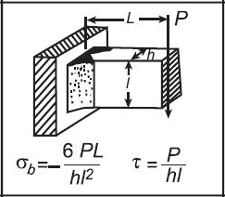
 | 入力値（青字セルを変更）
 | 記号 | 値 | 説明 | 単位
 | P | 1000 | 外力 | 任意
 | L | 20 | 距離 | 任意
 | h | 10 | 溶接サイズ | 任意
 | l | 50 | 溶接長さ | 任意

 | 計算結果（黒字セル）
 | 出力名 | 値 | Excel式 | 備考
 | σb | 4.800 | '=6*P*L/(h*l^2) | 計算結果
 | τ | 2.000 | '=P/(h*l) | 計算結果

図（元画像から切り出し）

出典: Welding Handbook, 3rd edition, American Welding Society, 1950 注記: 入力値はサンプル値です。青字セルの値を変更してご利用ください。

F28
ケース28 | τ = Mt·(3·l + 1.8·h) / (h^2·l^2) |  |  | 目次へ戻る
τ = Mt·(3·l + 1.8·h) / (h^2·l^2)

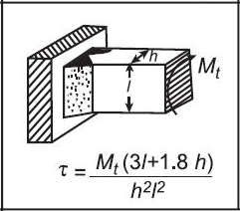
 | 入力値（青字セルを変更）
 | 記号 | 値 | 説明 | 単位
 | Mt | 3000 | ねじりモーメント | 任意
 | h | 10 | 溶接サイズ | 任意
 | l | 50 | 溶接長さ | 任意

 | 計算結果（黒字セル）
 | 出力名 | 値 | Excel式 | 備考
 | τ | 2.016 | '=Mt*(3*l+1.8*h)/(h^2*l^2) | 計算結果

図（元画像から切り出し）

出典: Welding Handbook, 3rd edition, American Welding Society, 1950 注記: 入力値はサンプル値です。青字セルの値を変更してご利用ください。

F29
ケース29 | σb = 3·Mb / (h·l^2) |  |  | 目次へ戻る
σb = 3·Mb / (h·l^2)

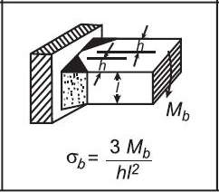
 | 入力値（青字セルを変更）
 | 記号 | 値 | 説明 | 単位
 | Mb | 5000 | 曲げモーメント | 任意
 | h | 10 | 溶接サイズ | 任意
 | l | 50 | 溶接長さ | 任意

 | 計算結果（黒字セル）
 | 出力名 | 値 | Excel式 | 備考
 | σb | 0.600 | '=3*Mb/(h*l^2) | 計算結果

図（元画像から切り出し）

出典: Welding Handbook, 3rd edition, American Welding Society, 1950 注記: 入力値はサンプル値です。青字セルの値を変更してご利用ください。

F30
ケース30 | σb = 3·P·L / (h·l^2) |  |  | 目次へ戻る
σb = 3·P·L / (h·l^2) τ = P / (2·h·l)

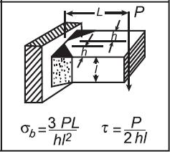
 | 入力値（青字セルを変更）
 | 記号 | 値 | 説明 | 単位
 | P | 1000 | 外力 | 任意
 | L | 20 | 距離 | 任意
 | h | 10 | 溶接サイズ | 任意
 | l | 50 | 溶接長さ | 任意

 | 計算結果（黒字セル）
 | 出力名 | 値 | Excel式 | 備考
 | σb | 2.400 | '=3*P*L/(h*l^2) | 計算結果
 | τ | 1.000 | '=P/(2*h*l) | 計算結果

図（元画像から切り出し）

出典: Welding Handbook, 3rd edition, American Welding Society, 1950 注記: 入力値はサンプル値です。青字セルの値を変更してご利用ください。

F31
ケース31 | τ = Mt / [2·(T − h)·(l − h)·h] |  |  | 目次へ戻る
τ = Mt / [2·(T − h)·(l − h)·h]

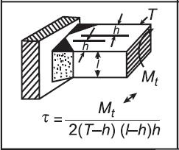
 | 入力値（青字セルを変更）
 | 記号 | 値 | 説明 | 単位
 | Mt | 3000 | ねじりモーメント | 任意
 | T | 30 | 全体寸法 T | 任意
 | h | 10 | 溶接サイズ | 任意
 | l | 50 | 溶接長さ | 任意

 | 計算結果（黒字セル）
 | 出力名 | 値 | Excel式 | 備考
 | τ | 0.188 | '=Mt/(2*(T-h)*(l-h)*h) | 計算結果

図（元画像から切り出し）

出典: Welding Handbook, 3rd edition, American Welding Society, 1950 注記: 入力値はサンプル値です。青字セルの値を変更してご利用ください。

F32
ケース32 | Fillet weld: σ = 1.414·P / (2·h·l + h1·l1) |  |  | 目次へ戻る
Fillet weld: σ = 1.414·P / (2·h·l + h1·l1) Butt weld: σ = P / (2·h·l + h1·l1)

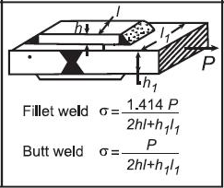
 | 入力値（青字セルを変更）
 | 記号 | 値 | 説明 | 単位
 | P | 1000 | 外力 | 任意
 | h | 10 | 溶接サイズ | 任意
 | l | 50 | 溶接長さ | 任意
 | h1 | 8 | 寸法 h1 | 任意
 | l1 | 20 | 長さ l1 | 任意

 | 計算結果（黒字セル）
 | 出力名 | 値 | Excel式 | 備考
 | Fillet weld σ | 1.219 | '=1.414*P/(2*h*l+h1*l1) | 計算結果
 | Butt weld σ | 0.862 | '=P/(2*h*l+h1*l1) | 計算結果

図（元画像から切り出し）

出典: Welding Handbook, 3rd edition, American Welding Society, 1950 注記: 入力値はサンプル値です。青字セルの値を変更してご利用ください。

